有盾
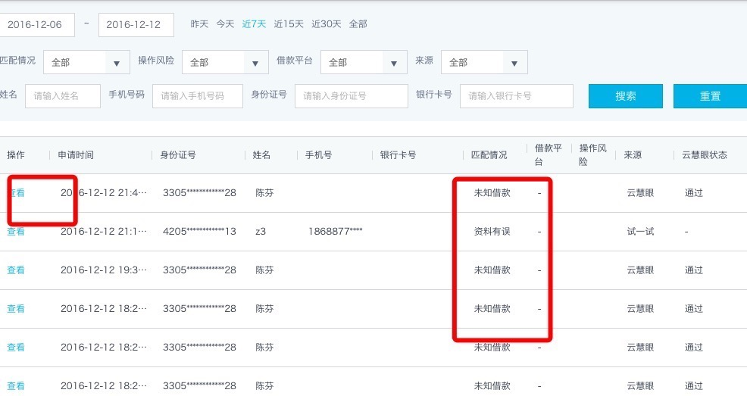
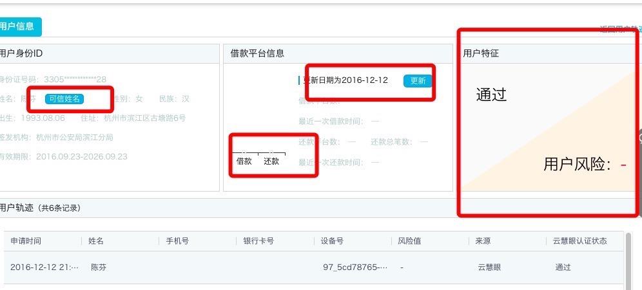
一、有盾云慧眼：
产品名称 | 计费方式 | 是否开通(✔) | 单价
人脸身份认证 | 按笔收费

二、基础服务列表：
产品名称 | 计费方式 | 是否开通(✔) | 单价
实名认证（简项） | 按查询次数收费
实名认证（人像） | 按查询次数收费
银行卡三要素验证 | 按查询次数收费
银行卡四要素验证 | 按查询次数收费

后台系统识别多头借贷和黑名单的一些数据

前海征信
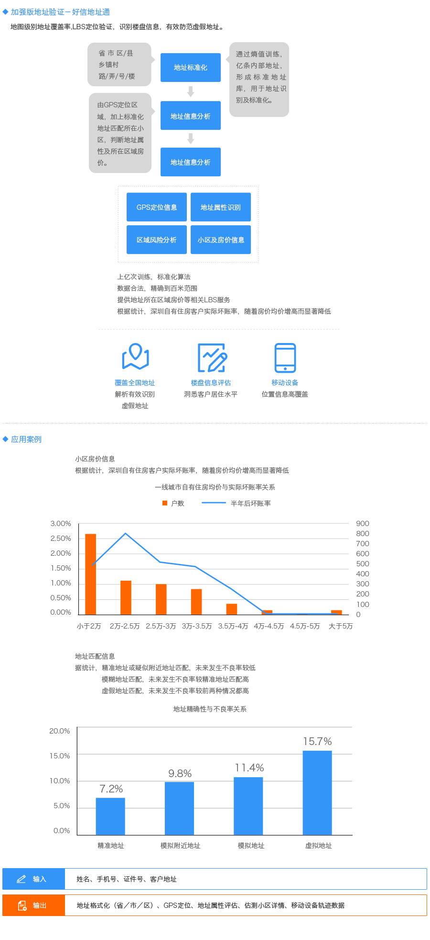
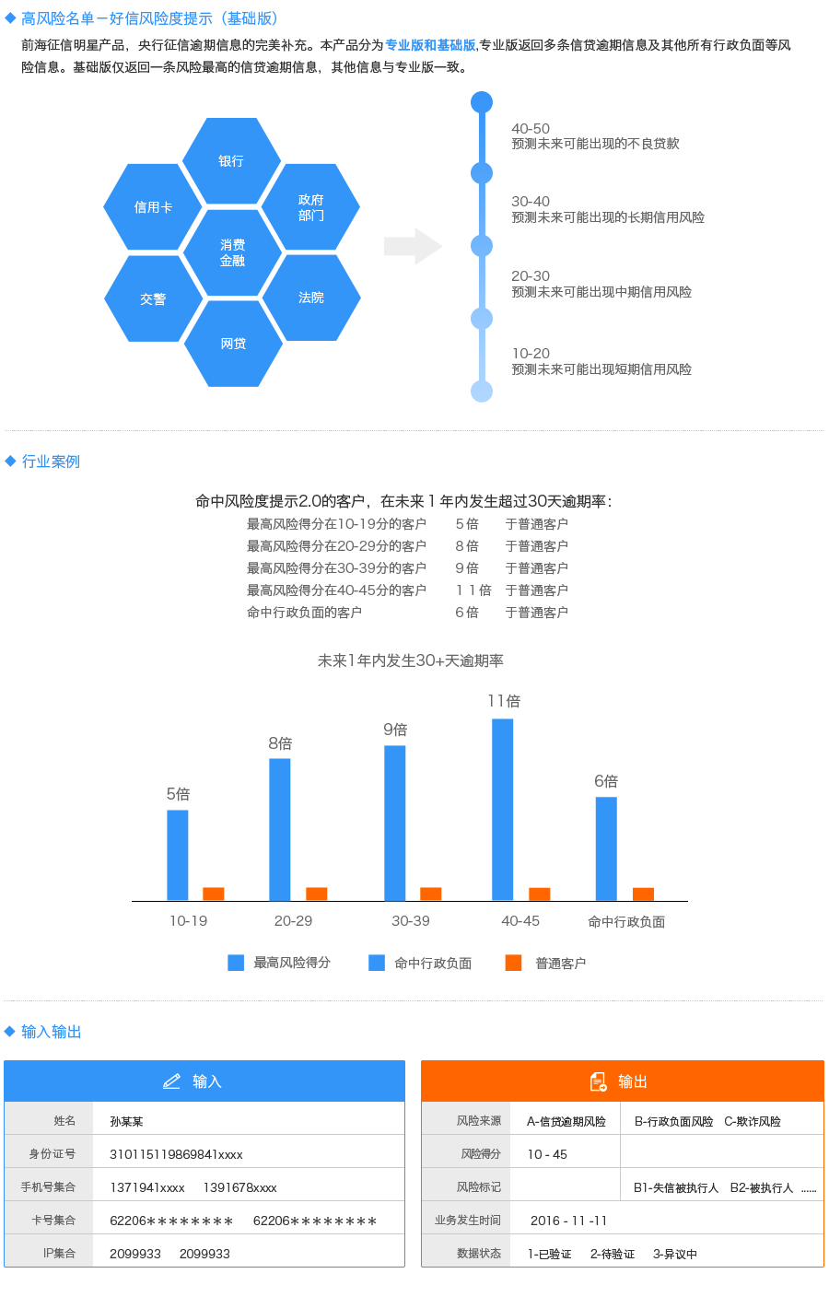
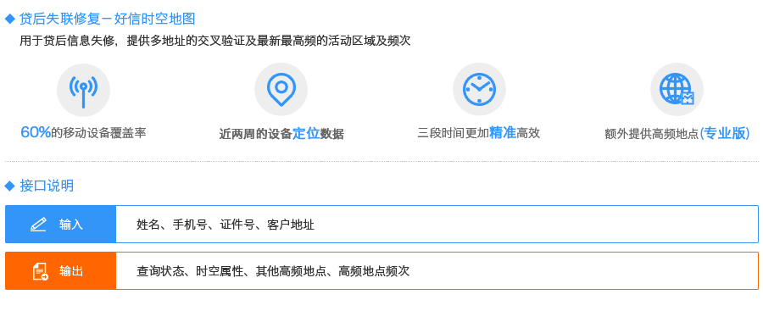
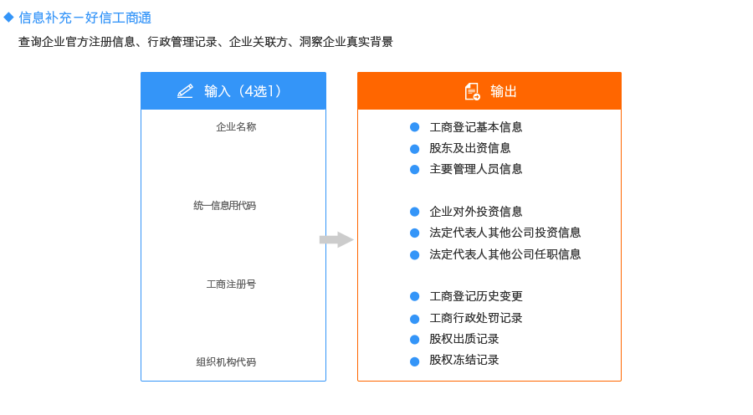
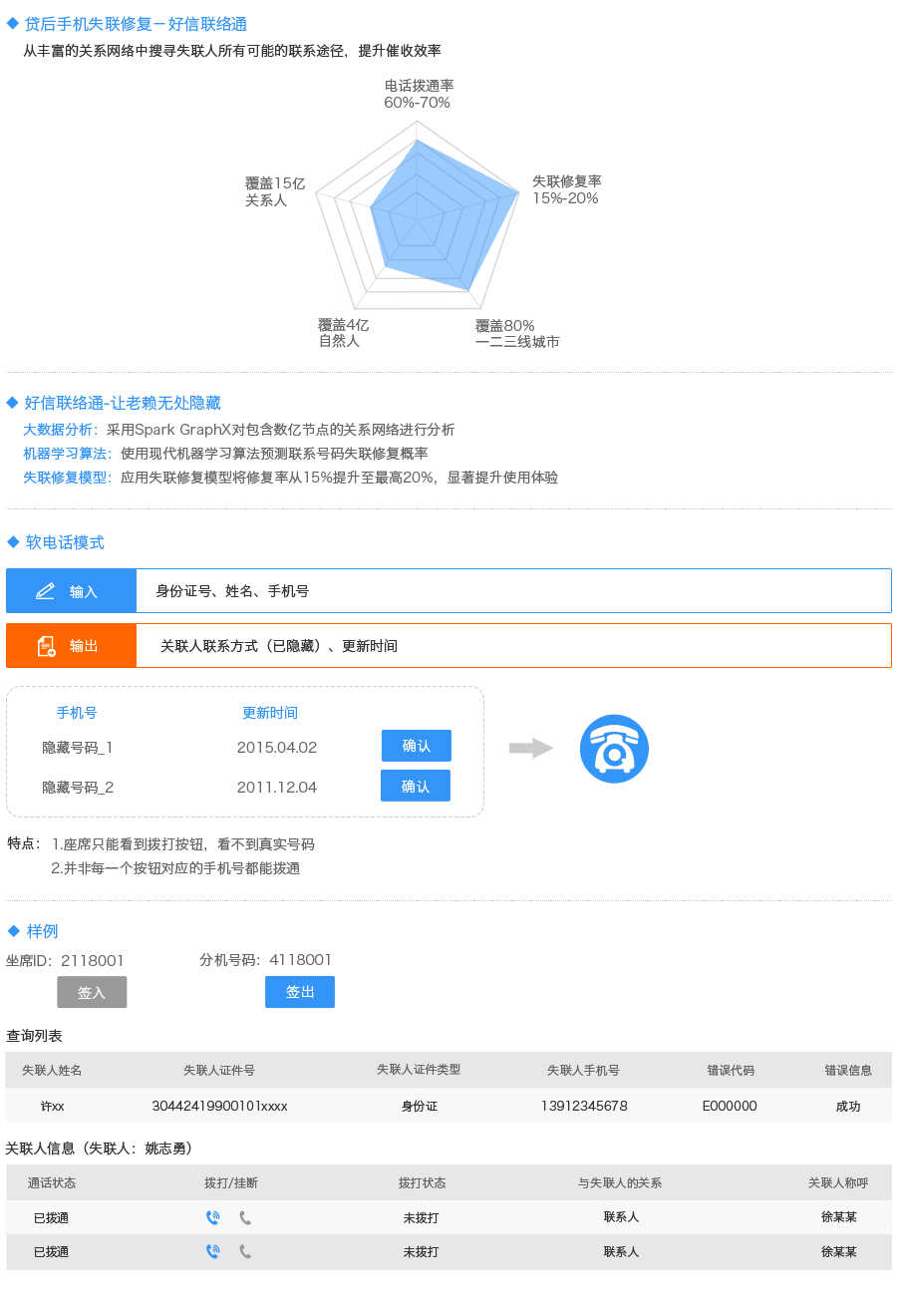
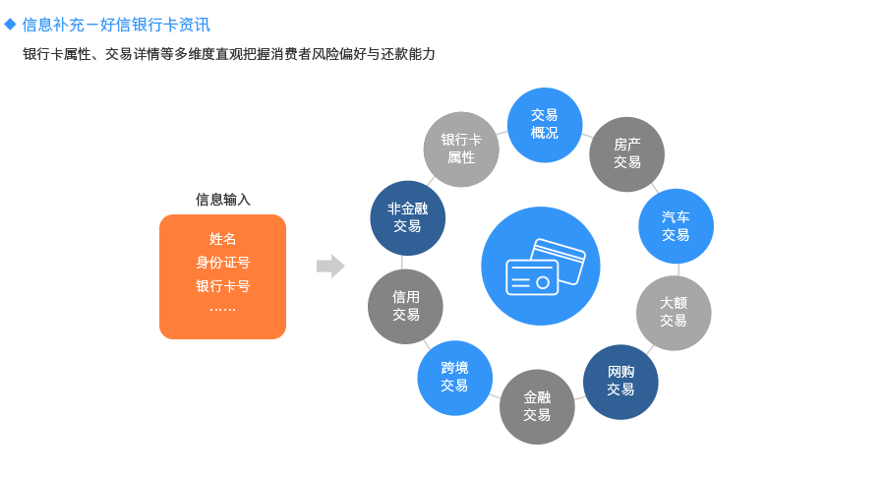
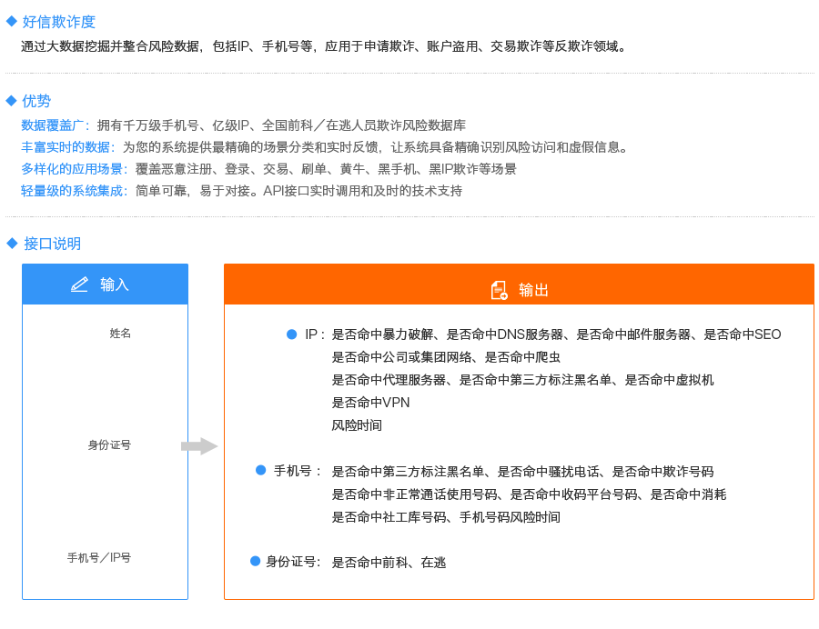
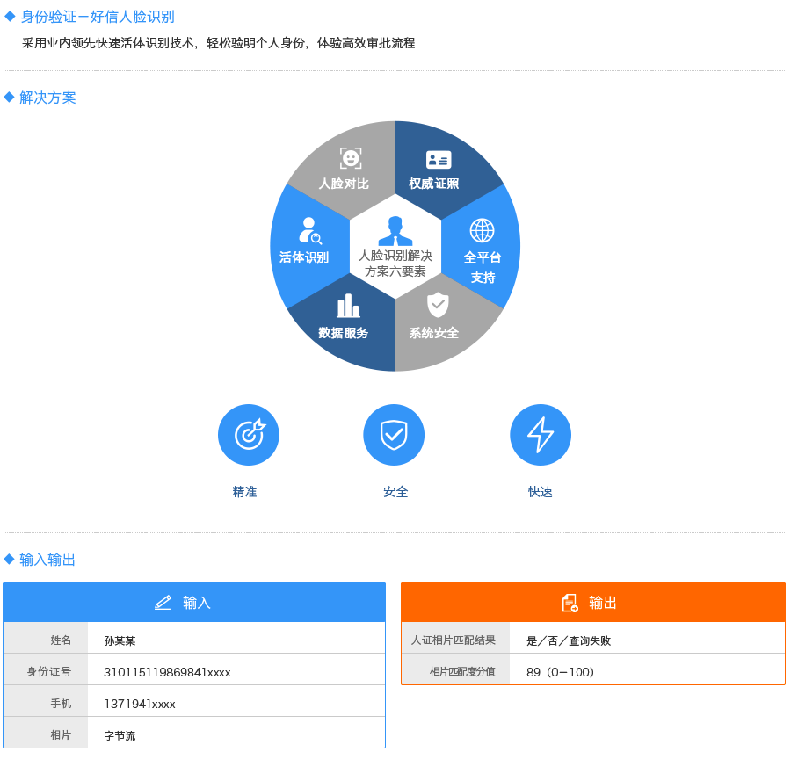
氧分子数据平台

好信地址通 | 好信风险度 | 好信工商通 | 好信联络通 | 好信银行卡 | 好信时空地图 | 好信欺诈度 | 好信人脸鉴别

apix
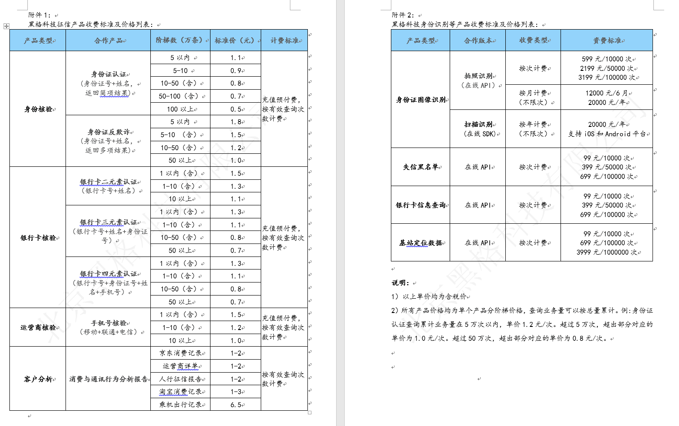

91征信
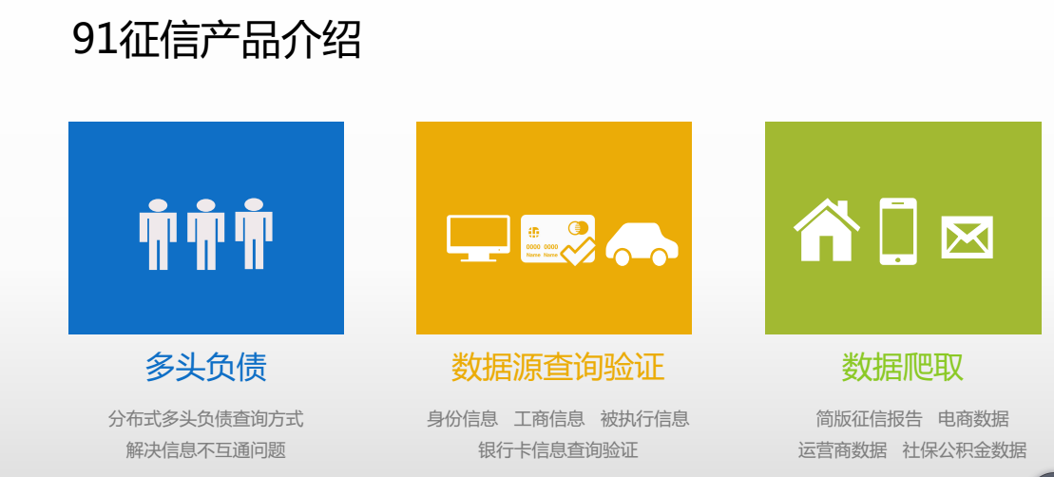

甜橙
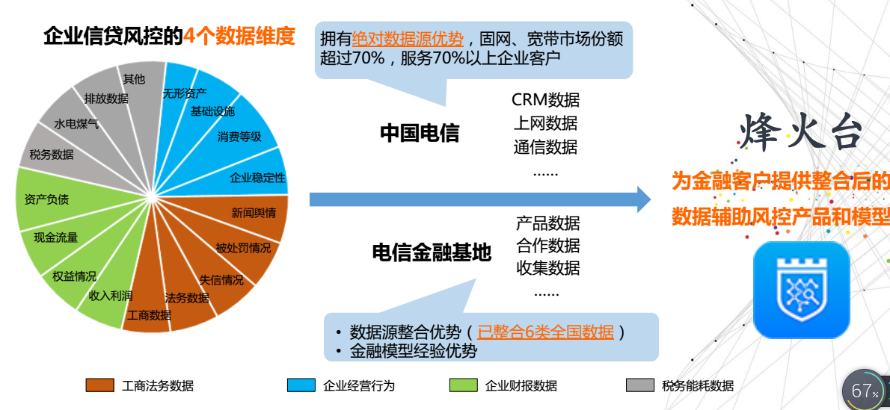

至诚阿福
